Hoja1
Testing de caja negra |  |  |  |  |  |  |  | Testing de caja blanca
Modulo | Tipo de error | Requerimiento Funcional | Datos entrada | Salida esperada | Salida | Verifica | Incidente | Modulo |  | Tipo de error | Requerimiento Funcional | Datos entrada | Salida esperada | Salida | Verifica | Incidente
Iniciar partida | - | 1 | Click en el boton start del main menu | Se muestra la pantalla de selección de nivel | Se muestra la pantalla de selección de nivel | Si | - | Iniciar partida | 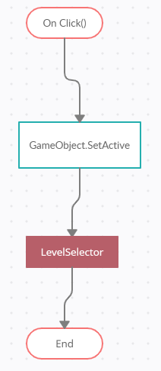 | - | Se clickea el boton start en el menu principal | Se muestra la pantalla de selección de nivel | Se muestra la pantalla de selección de nivel | Se muestra la pantalla de selección de nivel | Si | -
Salir del juego | - | 2 | Click en el boton quit del main menu | Se cierra la aplicación | Se cierra la aplicación | Si | -

Abrir menu de opciones | 2 | 3 | Click en el boton options del main menu | Se muestra la pantalla de opciones y el usuario es capaz de modificar parametros establecidos | Se muestra la palabra "controls" pero no existen parametros a modificar | No | N01
Elegir nivel | - | 4 | Se clickea en la imagen del nivel deseado en la pantalla de selección de nivel | Se inicializa el nivel seleccionado | Se inicializa el nivel seleccionado | Si | -
Pausa | - | 5 | Se presiona la tecla asignada de pausa durante la partida | Se detiene el juego y se muestra el menu de pausa | Se detiene el juego y se muestra el menu de pausa | Si | -
Saltar | - | 6 | Se presiona el boton asignado de salto | El personaje realiza la accion de salto | El personaje realiza la acción de salto | Si | -
Cambiar volumen | 1 | 7 | Se desliza el slider de volumen a el valor preferido dentro del menu de opciones | Se modifica la amplificacion del volumen | Los sonidos no se encuentran implementados | No | N02
Saltear cinemática | 1 | 8 | Se presiona el boton de salto durante una cinemática | La cinemática se saltea y se pasa directamente al gameplay | El salto de cinematicas no se encuentera implementado | No | N03
Cambiar tamaño de pantalla | 1 | 9 | El usuario cambia desde el menu de opciones la resolución de la pantalla | La resolución de la pantalla se ajusta a los valores establecidos | El cambio de resolución no se encuentra implementado | No | N04
Resumir | - | 10 | Se selecciona "Continuar"desde el menu de pausa | Se resume el estado de juego | Se resume el estado de juego | Si | -

Abrir menu de opciones | - | 3 | Click en el boton options del main menu | Se muestra la pantalla de opciones y el usuario es capaz de modificar parametros establecidos | Se muestra la pantalla de opciones y el usuario es capaz de modificar parametros establecidos | Si | -
 |  |  |  |  |  |  |  | Salir del juego | 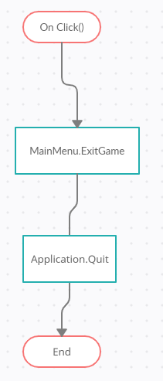 | - | 2 | Se clickea el boton exit en el menu principal | Se cierra la aplicación | Se cierra la aplicación | Si | -

Cambiar volumen | - | 7 | Se desliza el slider de volumen a el valor preferido dentro del menu de opciones | Se modifica la amplificacion del volumen | Se modifica la amplificacion del volumen | Si | -

Cambiar tamaño de pantalla | - | 9 | El usuario cambia desde el menu de opciones la resolución de la pantalla | La resolución de la pantalla se ajusta a los valores establecidos | La resolución de la pantalla se ajusta a los valores establecidos | Si | -

 |  |  |  |  |  |  | -
 |  |  |  |  |  |  | -
 |  |  |  |  |  |  | -
 |  |  |  |  |  |  | -
 |  |  |  |  |  |  |  | Modificar ajustes | 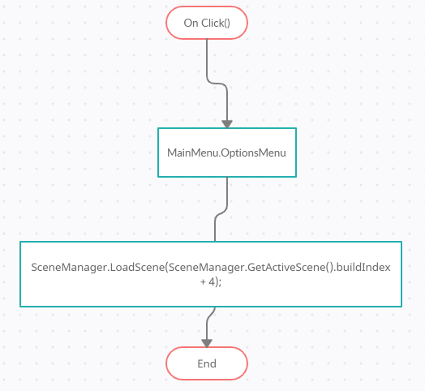 | 2 | 3 | Se clickea el boton opciones en el menu principal | Se muestra el menu de opciones | Se muestra la palabra "controls" pero no existen parametros a modificar | No | B01

 |  |  |  |  |  |  |  | Elegir Nivel | 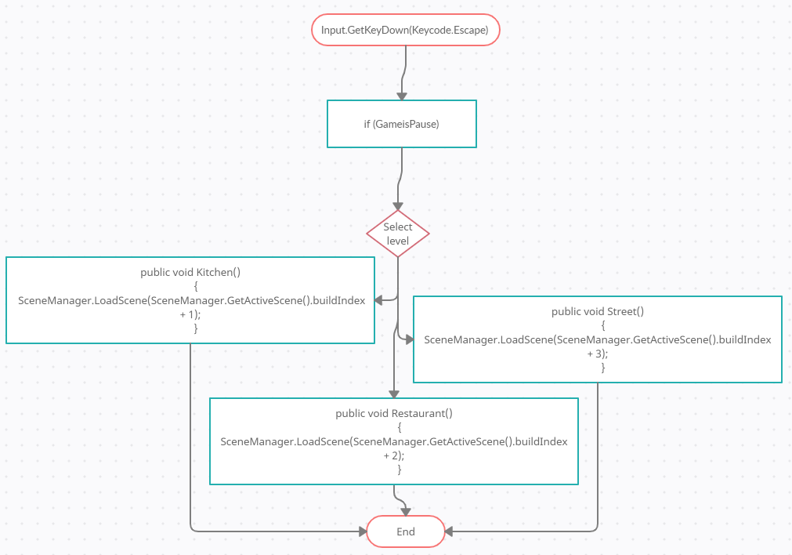 | - | 4 | Se clickea en la imagen del nivel deseado en la pantalla de selección de nivel | Se inicializa el nivel seleccionado | Se inicializa el nivel seleccionado | Si | -

 |  |  |  |  |  |  |  | Pausa | 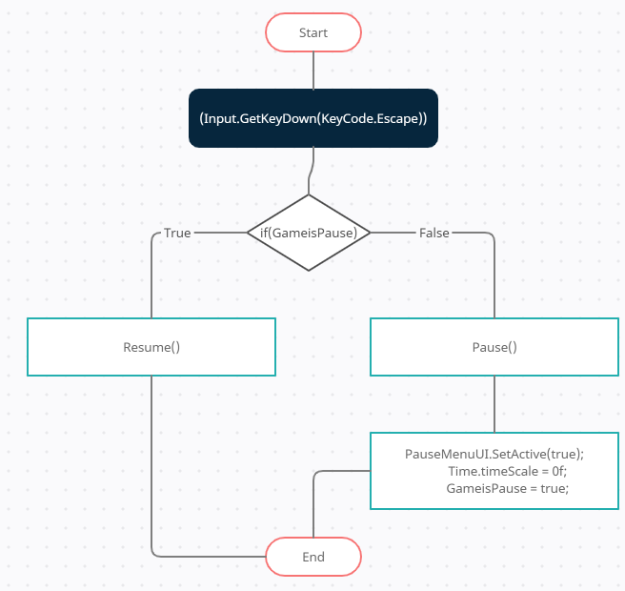 | - | 5 | Se presiona la tecla asignada de pausa durante la partida | Se detiene el juego y se muestra el menu de pausa | Se detiene el juego y se muestra el menu de pausa | Si | -

 |  |  |  |  |  |  |  | Saltar | 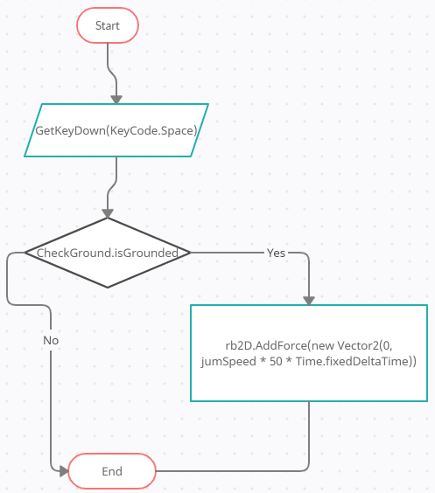 | - | 6 | Se presiona el boton asignado de salto | El personaje realiza la accion de salto | El personaje realiza la acción de salto | Si | -

 |  |  |  |  |  |  |  | Cambiar volumen | - | 1 | 7 | Se desliza el slider de volumen a el valor preferido dentro del menu de opciones | Se modifica la amplificacion del volumen | Los sonidos no se encuentran implementados | No | N02

 |  |  |  |  |  |  |  | Saltear cinemática | - | 1 | 8 | Se presiona el boton de salto durante una cinemática | La cinemática se saltea y se pasa directamente al gameplay | El salto de cinematicas no se encuentera implementado | No | N03
 |  |  |  |  |  |  |  | Cambiar tamaño de pantalla | - | 1 | 9 | El usuario cambia desde el menu de opciones la resolución de la pantalla | La resolución de la pantalla se ajusta a los valores establecidos | No se encuentra implementado | No | N04

 |  |  |  |  |  |  |  | Resumir | 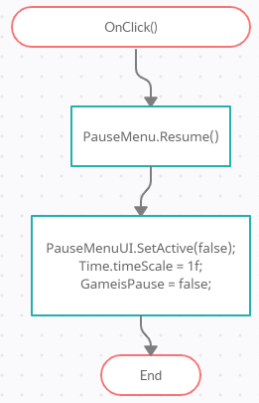 | - | 10 | Se selecciona "Continuar"desde el menu de pausa | Se resume el estado de juego | Se resume el estado de juego | Si | -

 |  |  |  |  |  |  |  | Modificar ajustes | 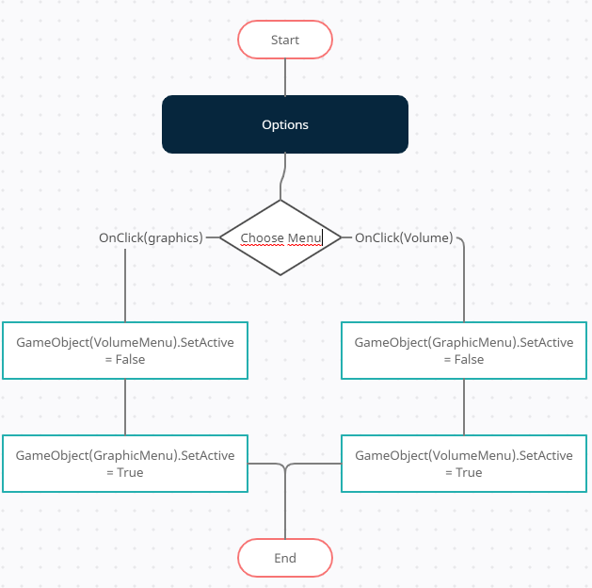 | - | 3 | Se clickea el boton opciones en el menu principal | Se muestra el menu de opciones | Se muestra el menu de opciones | Si | -

 |  |  |  |  |  |  |  | Cambiar volumen | 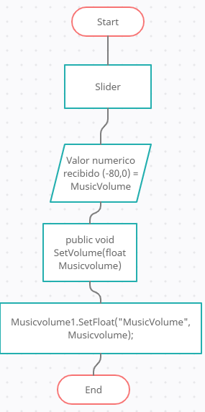 | 1 | 7 | Se desliza el slider de volumen a el valor preferido dentro del menu de opciones | Se modifica la amplificacion del volumen | Se modifica la amplificacion del volumen | Si | -

 |  |  |  |  |  |  |  | Cambiar tamaño de pantalla | 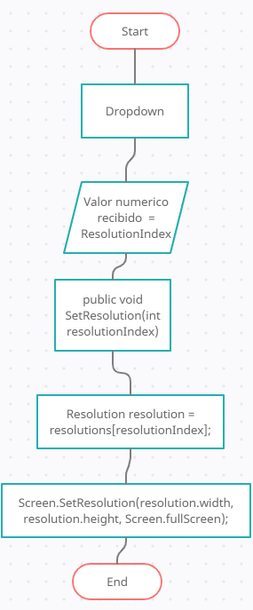 - | - | 9 | El usuario cambia desde el menu de opciones la resolución de la pantalla | La resolución de la pantalla se ajusta a los valores establecidos | La resolución de la pantalla se ajusta a los valores establecidos | Si | -

